Sheet1
及刻 |  |  |  |  |  | 个推
标准标签 | 服务内容 | 监测楼盘数量（个） | 楼盘数据单价（元/年） | 服务时间 | 备注 | 数盘账号1年20万1000次，不支持线上修改 （时间限半年内最多取一个月，区域限500m-3000m） 线下定制需要1个工作日，具体价格看左侧 |  |  | 查询次数 | 单价
 | 楼盘SaaS监测系统 | 200.00 | 4000 | 12个月 | 暂无 |  |  |  | 1<x≤10 | 1万
 |  | 500.00 | 3000
 |  | 1,000.00 | 2000 |  |  |  |  |  | 10<x≤50 | 0.8万
 | 服务内容 | 面积/时间周期 | 三个月 | 六个月 | 十二个月
 | 自定义围栏区域洞察 | 0～2公里半径（或同等面积） | 1000 | 1500 | 2000 |  |  |  | 50<x≤100 | 0.6万
 |  | 2～3公里半径（或同等面积） | 2000 | 2500 | 3000
 |  | 3～5公里半径（或同等面积） | 3000 | 4250 | 5000 |  |  |  | 100<x≤300 | 0.4万
 |  | 5～8公里半径（或同等面积） | 10000 | 17000 | 20000
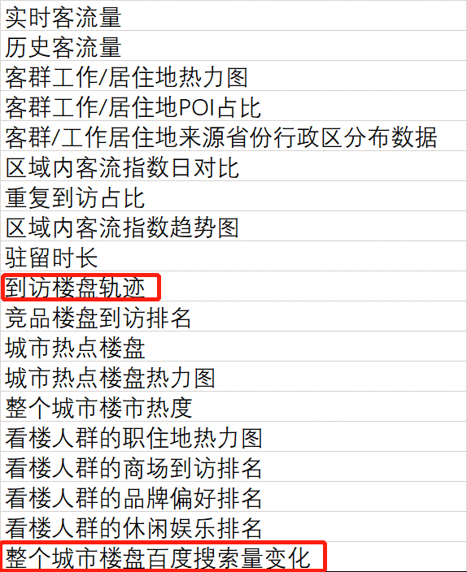
 |  | 8～10公里半径/县/行政区 （或同等面积） | 20000 | 32000 | 45000 |  |  |  | 300<x≤1000 | 0.2万
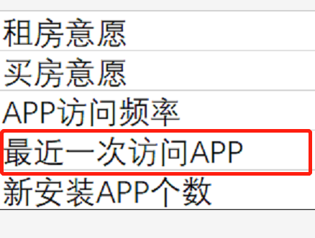
新增标签 | 面积/时间（未知） |  |  | 备注 |  | 面积/时间周期 | 三个月 | 六个月 | 十二个月 | 备注
 | 0-1公里 |  | 5万 | 仅作参考，有单个标签价格清单，还应根据具体的维度标签定价，商业维度的话一般是按照模块增加收费 增加范围或者时间的话价格会有相应的提高 |  | 1～3公里半径（或同等面积） | 10万 | 12万 | 14万 | 该价格仅是测试中增加的标签的价格，具体还要视整体来收费
 | 1-33公里 |  | 9万 |  |  | 3～5公里半径（或同等面积） | 14万 | 16万 | 18万
 | 3-5公里 |  | 12万 |  |  | 5～10公里半径（或同等面积） | 18万 | 20万 | 22万
 | 5-10公里 |  | 14万
其他事项备注 | 所有数据可以api实时输出，若线下给需要3-7个工作日 |  |  |  |  | 数盘内的数据可api实时输出，但新增标签只能excel给出，10个工作日左右
 | 数据量偏少，但今年开始积累华为用户数据，数据量级是一个持续增长的态势，届时会给出算法逻辑调整的指导
 | 有一些维度需要新搭建，从确定需求到交付SaaS平台的时间在一个月左右

 | 短期内可以考虑个推，等及刻在数据量与平台搭建完后可以合作

